Tabelle1
mCLOUD
Anteile Kategorien
Kategorien | Klima und Wetter | Straßen | Wasserstraßen und Gewässer | Bahn | Infrastruktur | Luft und Raumfahrt
Datensätze | 290 | 378 | 107 | 85 | 48 | 25
Datenanbieter | Deutscher Wetterdienst (DWD) | Stadt Moers | Bundesamt für Seeschifffahrt und Hydrographie (BSH) | DB Netz AG | Bundesamt für Seeschifffahrt und Hydrographie (BSH) | European Space Agency
 |  | VBB - Verkehrsverbund Berlin-Brandenburg GmbH | Generaldirektion Wasserstraßen und Schifffahrt (GDWS) | Eisenbahn-Bundesamt (EBA) | Stadt Köln | Hamburg: Behörde für Stadtentwicklung und Umwelt
 |  | Hamburg: Behörde für Wirtschaft, Verkehr und Innovation, Amt für Verkehr und Straßenwesen | Hamburg: Behörde für Umwelt und Energie (BUE), Amt für Immissionsschutz und Betriebe | Rhein-Neckar-Verkehr GmbH (rnv) | DB Station&Service AG | Deutsche Flugsicherung GmbH, Informationstechnikzentrum Bund
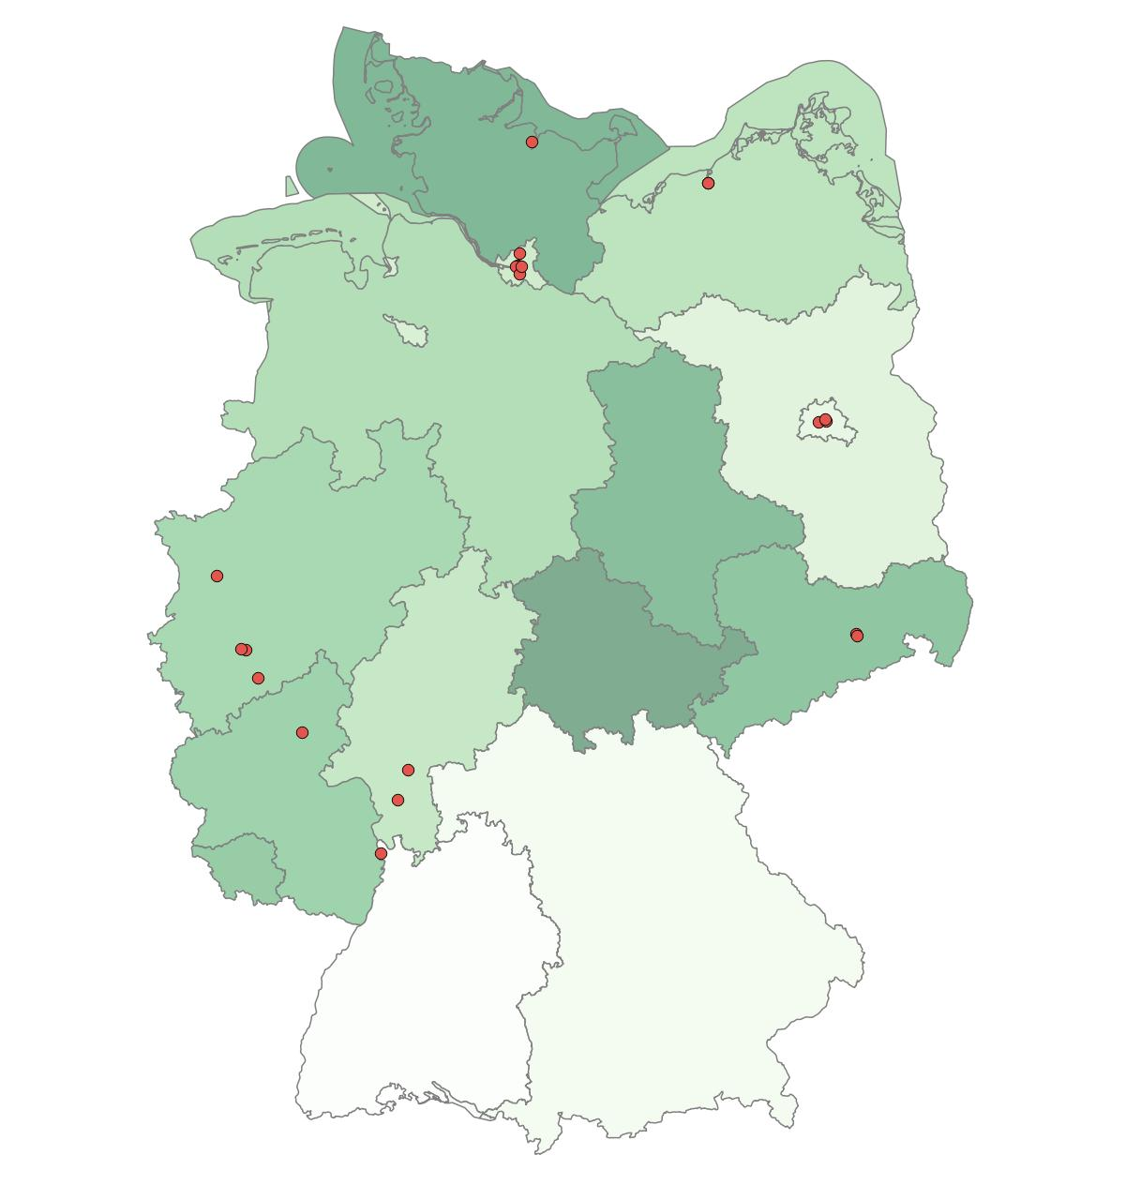
 |  | Stadt Köln | Bundesansalt für Gewässerkunde (BfG) | DB Station&Service AG | DB Netz AG | Hamburg: Behörde für Umwelt und Energie (BUE), Amt für Immissionsschutz und Betriebe
 |  | Stadt Bonn | Informationstechnikzentrum Bund (ITZBund) | Stadt Köln: Kölner Verkehrs-Betriebe AG | Rhein-Neckar-Verkehr GmbH (rnv) | Hamburg: Behörde für Wirtschaft, Verkehr und Innovation, Amt für Innovations- und Strukturpolitik, Mittelstand, Hafen
 |  | Rhein-Neckar-Verkehr GmbH (rnv) | Stadt Bonn | DB Connect GmbH | Stadt Köln: Kölner Verkehrs-Betriebe AG | Leibniz-Institut für ökologische Raumentwicklung (IÖR)
 |  | Hansestadt Rostock: Kataster-, Vermessungs- und Liegenschaftsamt | Hansestadt Rostock: Kataster-, Vermessungs- und Liegenschaftsamt | DB BahnPark GmbH | DB BahnPark GmbH
 |  | Berlin: Senatsverwaltung für Stadtentwicklung und Umwelt | Bundesamt für Seeschifffahrt und Hydrographie (BSH), Bundesansalt für Wasserbau | DB Cargo AG | DB RegioNetz Infrastruktur GmbH
 |  | Hansestadt Rostock: Amt für Verkehrsanlagen | DB Schenker AG | DB RegioNetz Infrastruktur GmbH | DB Cargo AG
 |  | Leibniz-Institut für ökologische Raumentwicklung (IÖR) | Informationstechnikzentrum Bund (ITZBund), Generaldirektion Wasserstraßen und Schifffahrt (GDWS) | DB Umwelt | DB Fernverkehr AG
Dateiformat | FTP | dateidownload | Portal | Portal | Portal | dateidownload
 | wms | Portal | wms | dateidownload | dateidownload | wms
 | wfs | wms | dateodownload | api | api | Portal
 |  | wfs | atomfeed | wfs | wms | wms
 |  | api | wfs | wms | atomfeed
 |  | atomfeed | FTP | wmts | wfs
 |  | wmts | api | atomfeed
 |  |  | sos
 |  |  | wmts
Lizenzen | Verordnung zur Festlegung der Nutzungsbestimmungen für die Bereitstellung von Geodaten des Bundes (GeoNutzV) | Creative Commons Namensnennung 4.0 international | Verordnung zur Festlegung der Nutzungsbestimmungen dür die Bereitsstellung von Deodaten des Bundes (GeoNutzV) für Berlin | Creative Commons Namensnennung 4.0 international | Creative Commons kein Copyright wenn möglich (Public domain) ("no Copyright") 1.0 international | Verordnung zur Festlegung der Nutzungsbestimmungen dür die Bereitsstellung von Deodaten des Bundes (GeoNutzV)
 |  | Datenlizenz Deutschland - Namensnennung - Version 2.0 | Datenlizenz Deutschland - Namensnennung - Version 2.0 | Datenlizenz Deutschland - Namensnennung - Version 2.0 | Creative Commons Namensnennung 4.0 international | Datenlizenz Deutschland - Namensnennung - Version 2.0
 |  | Datenlizenz Deutschalnd - Zero - Version 2.0 | Creative Commons Namensnennung 4.0 international | Creative Commons Namensnennung 3.0 Deutschland | Creative Commons Namensnennung 3.0 Deutschland
 |  | Creative Commons kein Copyright wenn möglich (Public domain) ("no Copyright") 1.0 international | Creative Commons kein Copyright wenn möglich (Public domain) ("no Copyright") 1.0 international | Verordnung zur Festlegung der Nutzungsbestimmungen dür die Bereitsstellung von Deodaten des Bundes (GeoNutzV) | Verordnung zur Festlegung der Nutzungsbestimmungen dür die Bereitsstellung von Deodaten des Bundes (GeoNutzV)
 |  | Creative Commons Namensnennung 3.0 Deutschland |  | Open Data Commons, Open Database License 1.0 | Datenlizenz Deutschland - Namensnennung - Version 2.0
 |  | Verordnung zur Festlegung der Nutzungsbestimmungen dür die Bereitsstellung von Deodaten des Bundes (GeoNutzV) für Berlin |  | Creative Commons kein Copyright wenn möglich (Public domain) ("no Copyright") 1.0 international | Open Data Commons, Open Database License 1.0
 |  | Verordnung zur Festlegung der Nutzungsbestimmungen dür die Bereitsstellung von Deodaten des Bundes (GeoNutzV)
 |  | Open Data Commons, Open Database License 1.0
WMS Rasterdaten (Datenformate und Beispiele) | x |  |  |  |  |  | AtomPub | 1
 | x | x | x | x | x | x | GIF | 6
 | x |  |  |  |  |  | GeoRSS | 1
 | x |  |  |  |  | x | GeoTiff | 2
Anteile Datenformate Rasterdaten WMS
 | x | x | x | x | x | x | JPEG | 6
 | x | x | x | x | x | x | Tiff | 6
 | x |  | x | x |  |  | KML | 3
 | x |  |  |  |  |  | OpenLayers | 1
 | x |  | x |  |  |  | PDF | 2
 | x | x | x | x | x | x | PNG | 6
 |  | x | x | x | x | x | BMP | 5
 | x | x | x | x | x | x | SVG | 6
 | x | x | x | x | x | x | PNG 8-bit | 6
 |  |  | x |  | x | x | PNG 24-bit | 3
 |  |  | x |  | x | x | PNG 32-bit | 3
 | x |  |  |  |  |  | Tiff 8-bit | 1
 | x |  |  |  |  | x | GeoTiff 8-bit | 2
WFS Vektordaten (Datenformate und Beispiele) | x | x | x |  |  |  | CSV | 3
Anteile DatenformateVektordaten WFS
 |  | x | x | x |  | x | GML | 4
 | x |  |  |  |  |  | GML2 | 1
 | x |  |  |  |  |  | GML3.1 | 1
 | x |  |  |  |  |  | GML3.2 | 1
 | x |  |  |  |  |  | GeoJSON | 1
 | x | x | x |  |  |  | KML | 3
 |  | x | x | x |  | x | XSD | 4
 |  | x |  |  |  |  | ArcInfo-Shape | 1
 | x |  | x |  |  |  | Shapefile | 2
Geometrien (mit Beispielen) | Punkte: | Flächen: | Linien: | Linien: |  | Linien:
 | Niederschlag an RBSN Stationen | Einzugsbereich von HVV-Haltestellen | Grundwassergleichen Mittel 2010 | Lärmindex Hauptstrecke Tag-Abend-Nacht |  | Lärmminderungsplan, Fluglärm Hamburg
 | Relative Feuchte an RBSN Stationen | Linien: | Seegrenzen Bundesrepublik Deutschland | Schallschutzwand
 | Windgeschwindigkeit an RBSN Stationen | Aufgrabeverbote Berlin | Flächen: | Flächen: |  | Flächen:
 | Flächen: | Fahrradstraßen Hamburg | Hochwasser/Überschwemmungsgebiete | Hochbahn Tunnel |  | Lärmminderungsplan, Fluglärm Hamburg
 | Warngebiete (Seegebiete, Binnenseen, Küsten, …) | Punkte: | Schiffsliegeplätze | Lärmindex Hauptstrecke Tag-Abend-Nacht
 | Pollenflug | Verkehrskameras | Punkte: | Punkte: |  | Punkte:
 | Linien: | Tankstellen Rostock | Fähranleger | - |  | Bauschutzbereich §12 LuftVG Hamburg
 | - | Verkehrsstärken Hamburg | Gewässerbauwerke
Portal | DWD-GeoServer: https://maps.dwd.de/geoserver/web/?wicket:bookmarkablePage=:org.geoserver.web.demo.MapPreviewPage | Daten Stadt Berlin: http://fbinter.stadt-berlin.de/fb/?loginkey=showMap&mapId=k03_12_02_5noxemigesamt2009@senstadt | BSH: https://www.geoseaportal.de/mapapps/?lang=de | Daten Stadt Berlin: http://fbinter.stadt-berlin.de/fb/?loginkey=showMap&mapId=k03_12_02_5noxemigesamt2009@senstadt | BSH: https://www.geoseaportal.de/mapapps/?lang=de | European Space Agency: https://code-de.org/de
 |  | Geoportal Hamburg: http://geoportal-hamburg.de/Geoportal/geo-online/ |  | Geoportal Hamburg: http://geoportal-hamburg.de/Geoportal/geo-online/ |  | Geoportal Hamburg: http://geoportal-hamburg.de/Geoportal/geo-online/
 |  | Open Data BKG: http://www.geodatenzentrum.de/geodaten/gdz_rahmen.gdz_div?gdz_spr=deu&gdz_akt_zeile=5&gdz_anz_zeile=0&gdz_user_id=0
Inspire konforme Daten (als WMS und WFS) |  | Verkehrsnetze (ATKIS DLM250) | Wasserstraßenverkehrsnetz (ATKIS DLM 250) | Schienenverkehrsnetz (ATKIS DLM 250) |  | Luftverkehrsnetz (ATKIS DLM 250)
 |  | NW Verkehrsnetze ALKIS | Höhenlinien | NW Verkehrsnetze (ATKIS Basis-DLM)
 |  | NW Verkehrsnetze (ATKIS Basis-DLM) |  | NW Verkehrsnetze ALKIS

Einige WFS Datensätze können nicht geöffnet werden bzw. das öffnen ist umständlich. Daher wurden nicht zu jeder Kategorie zu allen Geometrien etwas gefunden.
Auf dem Datenserver werden aktuell fast täglich neue Daten hinzugefügt, insbesondere in den Kategorien "Klima und Wetter" und "Straßen". Daher können die Mengenangaben der Datensätze abweichen.
Was genau der Data-Run für eine Funktion hat, hab ich nicht herausgefunden. Dort gibt es aber keine eigenen Datensätze, sondern nur Überschneidungen mit anderen Kategorien.

